python導入
 | python導入手順

1 | Translaor_installer_20XXXX.batを実行します（XXXXは日付）
 | 必ず右クリックの【管理者として実行】で行うこと．

 | 急にウェブブラウザが立ち上がって怪しげなファイルのダウンロードが開始します．

2 | python-3.8.5-amd.～を選択．←すでにインストール済の方は手順６から実施してください．

 | 以下は私の使い慣れたバージョンをインストールした時の手順ですので，3.7.3と少し古いものですが基本は同じです．

3 | ①にチェックを入れて②[Customize installation]ですすむ
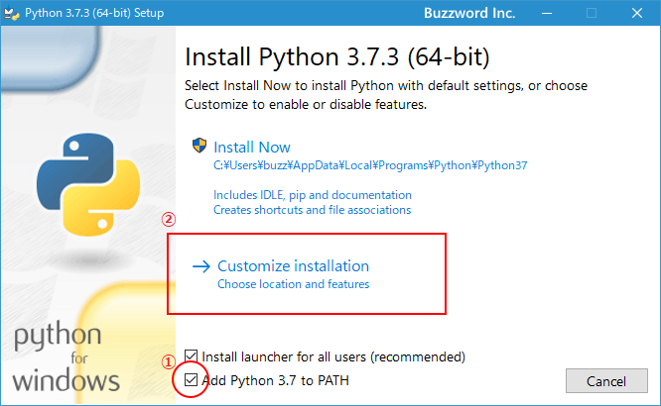

4 | 全てにチェックを入れて【NEXT】
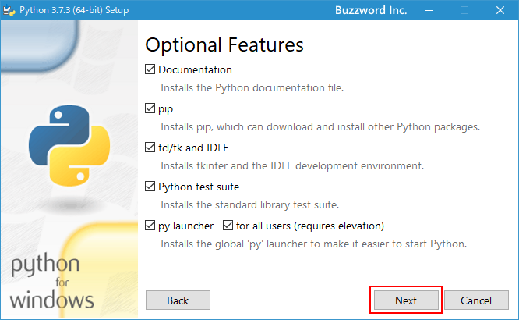

5 | ①【Install for all users】にチェックを入れる．all userっていうのはこのPCの中での話です．隣の席のあの人にもインストールされるわけではないので安心してください．
 | ②はもともとここになるのかな？特に変更する必要は無いはずです．
 | ③の【Install】を選択．警告が出ますが安心して進んでください．
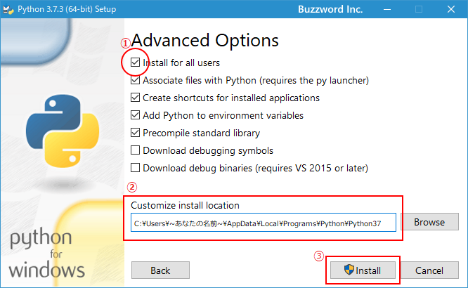

 | 完了です．お疲れ様でした．最後は左下の【Close】で閉じてOKです．

6 | タスクバーのこいつ→ | を選択して，画面の指示通り操作を続けてください．

 | 全てのコマンドを実行すると勝手に閉じるのですが，PCによっては閉じてくれません（？）
 | 初期起動の場合は30秒ほどかかります．翻訳ちゃんを応援してあげてください．

ショートカットキーの設定
 | 翻訳ちゃんにショートカットキーを割り当てる方法

 | イチイチ起動するのが面倒なので，コピペの時の[ctrl]+[c]のようにショートカットキーを割り当てて
 | 翻訳ちゃんを使いたいというあなた，いつもご利用ありがとうございます。

 | ここでは翻訳ちゃんを楽に起動するためにショートカットキーを設定する方法をお伝えします．

1 | 翻訳ちゃんを保存しているフォルダを開いてください．
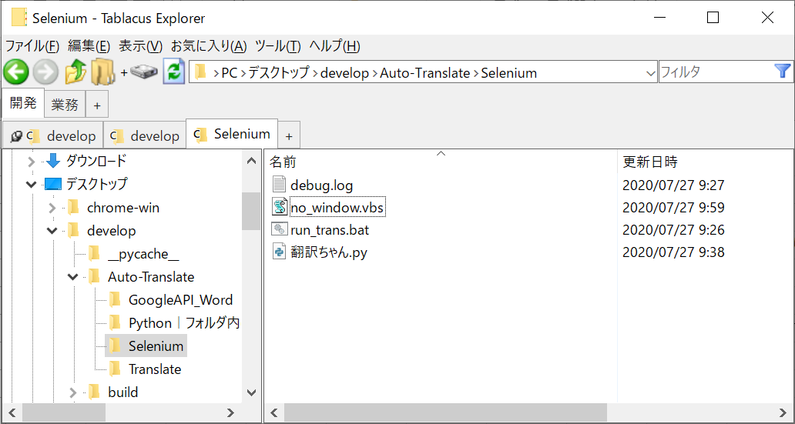

2 | no_window.vbsというファイルを右クリックしてキーボードで[s]を押してください．ショートカットが作成できます．
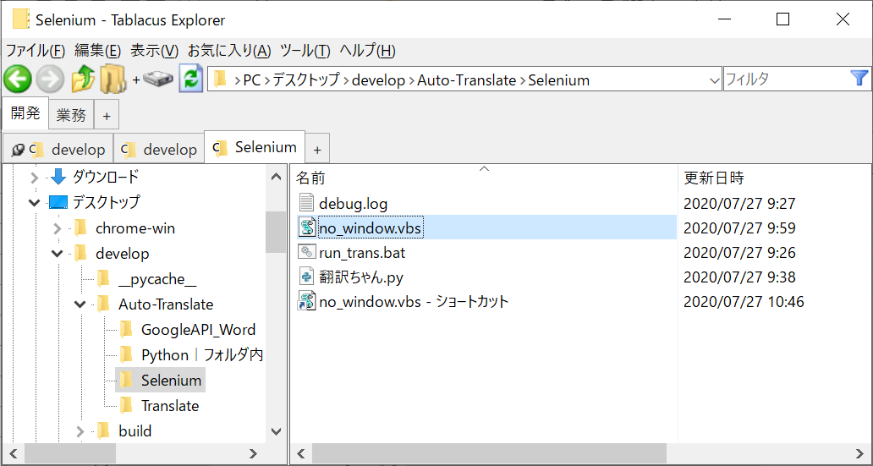

3 | 作成したショートカットを右クリックしてキーボードの[r]を押します．プロパティが開きます．
 | ①[ショートカット]タブの，②[ショートカットキー]の「なし」と書いている部分をクリックします．
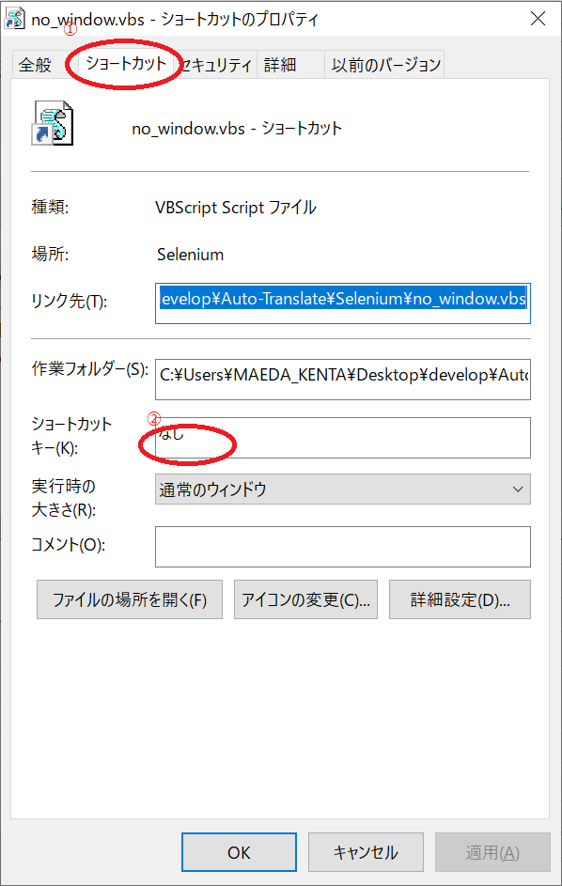

4 | この状態で何か好きなキーボードの文字を押すと，勝手にここの表記が変わると思います．
 | どのキーを設定しても構わないですが，基本的に[c]や[v]や[s]など，「あ～あれね！」となるキーは避けた方がいいです．
 | おススメは翻訳(Translate)ということで[t]でしょうか．

 | 設定できたら下の【OK】で閉じてください．
 | 早速[ctrl]+[alt]+[t]で翻訳ちゃんが起動することを確認してみてください！

 | 良き翻訳ライフを！ご意見ございましたらソフト開発部前田（maedake@funai.co.jp）まで．

